Worksheet
 | Alklima B.V.
 | Van Hennaertweg 29
 | 2952 CA Alblasserdam
 | NEDERLAND
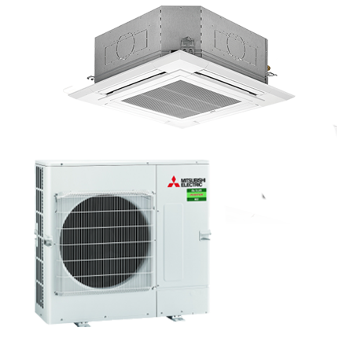
Code | CSH-M125I SET
Product | Mr. Slim standaard 12,5 kW cassette 4-zijdig set

Vermogen & prestaties
Naam |  | Waarde | Eenheid
Koelcapaciteit |  | 5.80 - 13.00 | kW
EER / SEER (koeling) |  | 3.01 / 5.87
Energie-efficiëntieklasse koelen |  | A+
Verwarmingscapaciteit |  | 4.10 - 15.00 | kW
Verwarmingscapaciteit bij -10 graden |  | 8.2 | kW
COP / SCOP (verwarmen) |  | 3.71 / 4.1
Energie-efficiëntieklasse ruimteverwarming bij gemiddelde omstandigheden |  | A+

Elektrische gegevens
Naam |  | Waarde | Eenheid
Voeding, fase & frequentie |  | 400V / 3~N+a / 50 Hz
Nominaal opgenomen vermogen (koelen/verwarmen) |  | 4.01 / 3.63 | kW
Maximaal opgenomen vermogen |  | 7.6 | kW
Maximale stroomsterkte (MCA) |  | 12.2 | A
Afzekering apparaat |  | 16 | A
Aansluiting voeding |  | Op buiten-unit
Bekabeling tussen buiten- en binnen-unit |  | 4x 1,5mm²

Technische gegevens
Naam |  | Waarde | Eenheid
Type koudemiddel (GWP) |  | R32 (675)
Koudemiddelinhoud |  | 3.6 | kg
Extra vulling per meter leidinglengte |  | 40 | g
Max. leidinglengte |  | 65 | m
Max. hoogteverschil |  | 30 | m
Aantal ventilatiesnelheden |  | 4
Luchtdebiet koelen |  | 1260.00 - 1860.00 | m³/h
Luchtdebiet verwarmen |  | 1260.00 - 1860.00 | m³/h
Luchtdebiet buitendeel |  | 5160 | m3/h
Bedrijfstemperatuur koelen (Dry Bulb) |  | -15.00 - 46.00 | °C
Bedrijfstemperatuur verwarmen (Wet Bulb) |  | -15.00 - 21.00 | °C

Geluidsprestaties
Naam |  | Waarde | Eenheid
Geluidsdrukniveau binnenunit koelen |  | 33.00 - 44.00 | dB(A)
Geluidsdrukniveau binnenunit verwarmen |  | 33.00 - 44.00 | dB(A)
Geluidsvermogenniveau binnenunit |  | 65 | dB(A)
Geluidsdrukniveau buitenunit koelen |  | 54 | dB(A)
Geluidsdrukniveau buitenunit verwarmen |  | 56 | dB(A)
Geluidsniveau buitenunit (bij nachtverlaging op 1m) |  | 52 | dB(A)
Geluidsvermogenniveau buitenunit |  | 72 | dB(A)

Afmetingen & aansluitingen
Naam |  | Waarde | Eenheid
Koelleiding diameters |  | 3/8" - 5/8"
Afmetingen binnen-unit (HxBxD) |  | 298 x 840 x 840 | mm
Uitwendige buisdiameter condensafvoer |  | 32 | mm
Afmetingen buiten-unit (HxBxD) |  | 981 × 1050 × 330 | mm

Uitvoering & werking
Naam |  | Waarde | Eenheid
Werkingsprincipe |  | Koelen en verwarmen
Model (binnenunit) |  | Cassette (4-zijdig)
Kleur binnenunit |  | Wit
Inverter gestuurd |  | Ja
Voorzien van winterregeling |  | Ja (-15°C)
Met draadloze afstandsbediening |  | Ja
Met afstandsbediening |  | Nee
Met klokprogramma/timer |  | Ja
Met luchtzuiveringsfilter |  | Ja
Met geurfilter |  | Nee
Binnenunit met buitenluchtaansluiting |  | Ja

